ППЭ-11
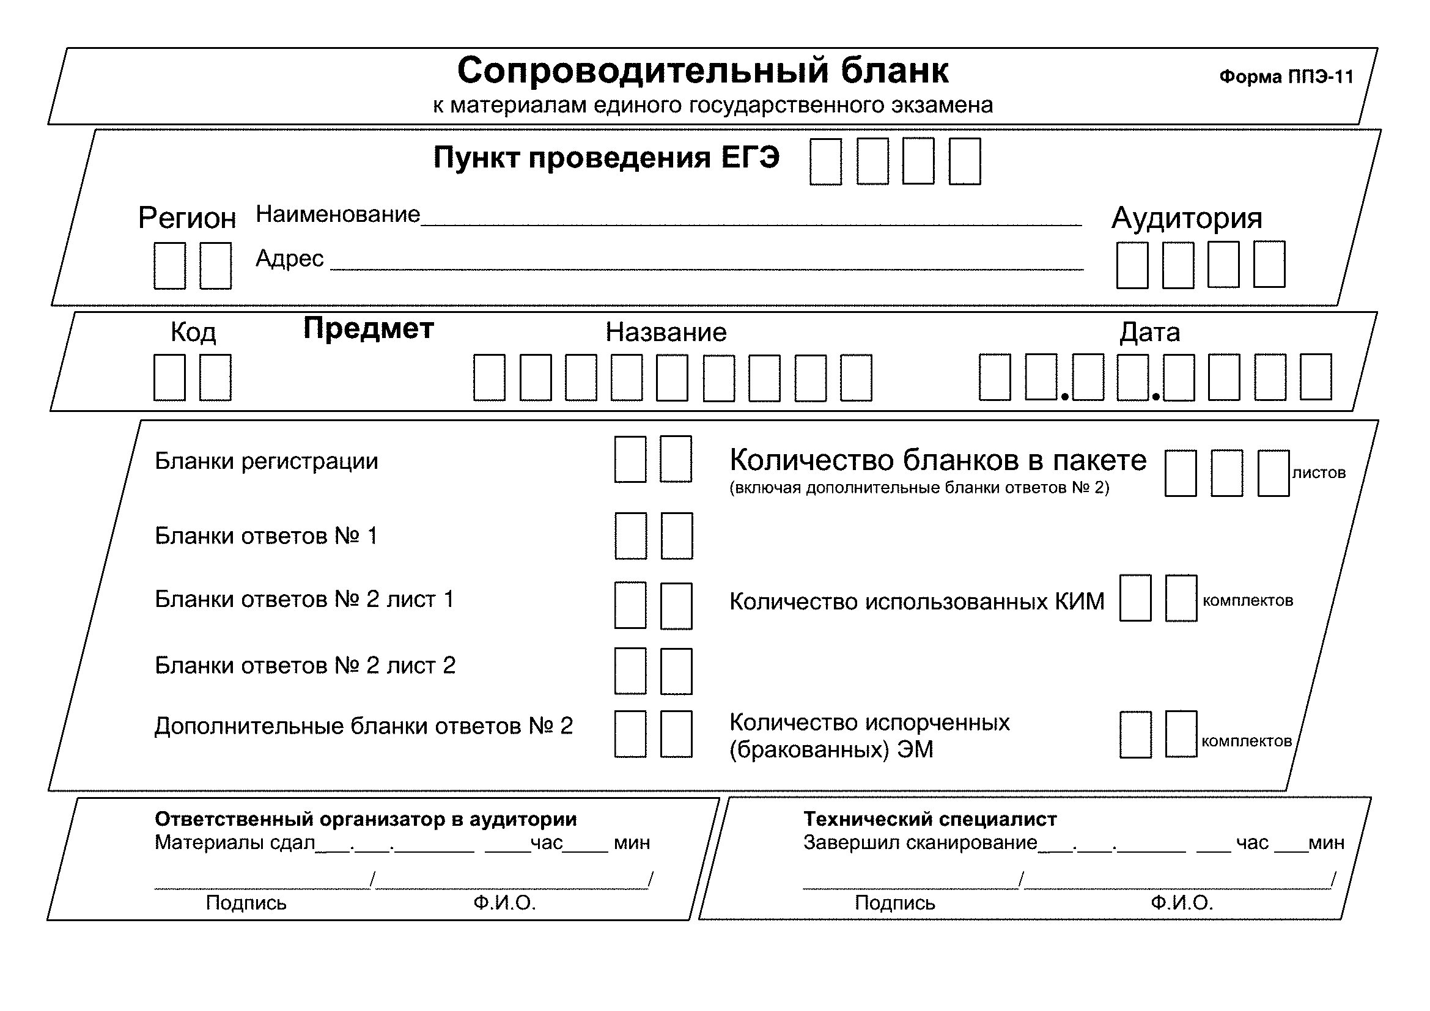

2-РЦОИ

Форма 2-РЦОИ
Бланк-копия

3-РЦОИ
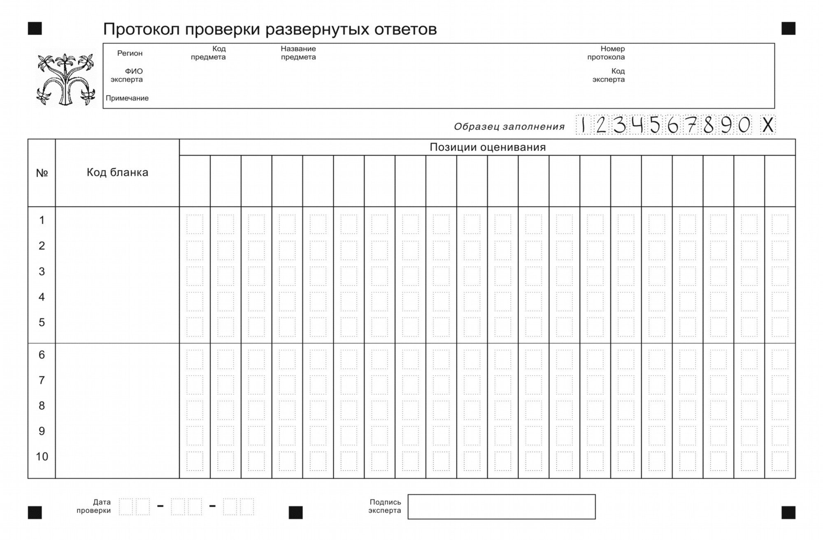
3-РЦОИ

3-РЦОИ-У
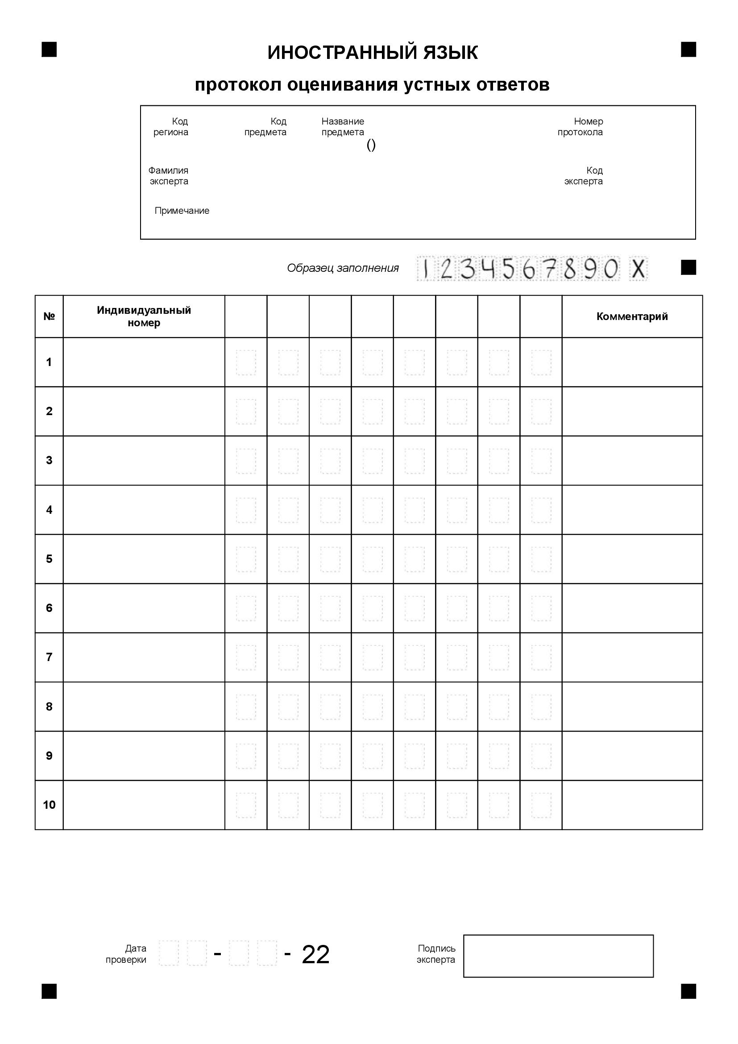
3-РЦОИ-У

